상품제안서
뉴 폼폼메모잇(점착메모지) | 상품코드: S03008

 |  |  |  |  |  |  | 02-713-8555 | www.synergygift.co.kr
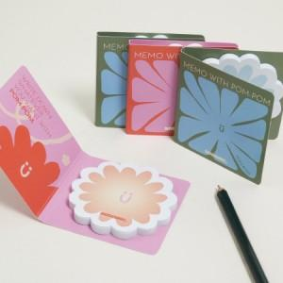

【상세/제작정보】 | <p><span style="font-size: 14pt;">표지, 내지 컬러인쇄 포함</span></p>

【인쇄/포장옵션】 | 풀칼라 / OPP(비닐)

【공급단가】 | 수량 | 1,000~ | 2,000~ | 3,000~ | 5,000~ | 10,000~
*VAT별도 | 20매 | 605원 | 550원 | 500원 | 395원 | 340원
 | 30매 | 660원 | 600원 | 535원 | 450원 | 395원
 | 50매 | 820원 | 735원 | 650원 | 615원 | 570원

【상품 URL】 | https://www.synergygift.co.kr:443/src/goods_detail.php?gdno=5587

